業務フロー凡例
システム名 |  |  | システム種別 |  | 基本設計書 |  | 作成者 | 作成日 | 更新者 | 更新日 | 版数
POSサーバー |  |  | POSサーバー |  |  |  | SonMNT | 2023-06-07 | LoiLV | 2024-06-21 | 0.51

機能カテゴリ |  | 38_朝割設定 |  | 項目 |  | 概要設計書 | 業務フロー凡例

 | ●1_レジ内

●●
画面表示
●●
モーダル表示

●●
処理機能
本来なら、処理内で分岐もあるとは思いますが、今回は、分岐処理についても、一括で処理機能と定義しています。
●●
音声ファイル

 | ●1_レジ周辺機器

セカンドディスプレイ
●●
セカンドディスプレイ画面表示
スキャナー
●●
スキャナー

スキャナー
自動釣銭機
●●
自動釣銭機
プリンター
●●

磁気カードリーダー
磁気カードリーダー
エフケイシステム 両面双方向読み取り MJR-100

 | ●外部連携

●●
API連携
本来ならDBですが、DBの意味で使用しています。
●●
他の機能への連携

●●
端末内DB
設定関連などのDB
最新
ボタン名

最新
分岐・判定

●●
他の機能部門への連携

機能概要
システム名 |  |  | システム種別 |  | 基本設計書 |  | 作成者 | 作成日 | 更新者 | 更新日 | 版数
POSサーバー |  |  | POSサーバー |  |  |  | SonMNT | 2024-05-27 | LoiLV | 2024-06-21 | 0.51

機能カテゴリ |  | 38_朝割設定 |  | 項目 |  | 概要設計書 | 機能概要

 | 38_朝割設定
 |  |  |  |  |  |  |  |  |  |  |  | 1
 |  |  |  |  |  |  |  |  |  |  |  | 2
X1_メニュー機能
 |  |  |  |  |  |  |  |  |  |  |  | 3
 |  |  |  |  |  |  |  |  |  |  |  | 4
 |  |  |  |  |  |  |  |  |  |  |  | 5
 |  |  |  |  |  |  |  |  |  |  |  | 6
38_朝割設定
ID Menu item MF038
 |  |  |  |  |  |  |  |  |  |  |  | 7
 |  |  |  |  |  |  |  |  |  |  |  | 8
 |  |  |  |  |  |  |  |  |  |  |  | 9
店舗情報をタッチすると共通機能を実行する。
各ユーザーのstoreIdに基づいて、各ストアに該当する店舗一覧を取得する。
storeId = 09999の場合、全ての店舗一覧を取得する。
 |  |  |  |  |  |  |  |  |  |  |  | 10
 |  |  |  |  |  |  |  |  |  |  |  | 11
 |  |  |  |  |  |  |  |  |  |  |  | 12
SC3801
朝割設定
 |  |  |  |  |  |  |  |  |  |  |  | 13
 |  |  |  |  |  |  |  |  |  |  |  | 14
表示モダールと店舗一覧
1つの店舗のみ選択可能
顧客が選択した店舗を保存する。SC3801_朝割設定画面に戻ると、選択された店舗が表示される。SCX0101_メインメニュー画面に戻ると、顧客が選択した店舗をクリアする。
 |  |  |  |  |  |  |  |  |  |  |  | 15
 |  |  |  |  |  |  |  |  |  |  |  | 16
 |  |  |  |  |  |  |  |  |  |  |  | 17
 |  |  |  |  |  |  |  |  |  |  |  | 18
画面初期化
店舗情報（ヘッダー）
 |  |  |  |  |  |  |  |  |  |  |  | 19
 |  |  |  |  |  |  |  |  |  |  |  | 20
・「決定」ボタン：2つの機能を同時に実行する。
+ KN3801_朝割情報取得機能
+ KN1507_部門一覧取得機能
・「取消」ボタン：モダールを閉じて、SCX101_メインメニュー画面に戻る。
 |  |  |  |  |  |  |  |  |  |  |  | 21
 |  |  |  |  |  |  |  |  |  |  |  | 22
MD0101
店舗一覧モダール
 |  |  |  |  |  |  |  |  |  |  |  | 23
 |  |  |  |  |  |  |  |  |  |  |  | 24
 |  |  |  |  |  |  |  |  |  |  |  | 25
 |  |  |  |  |  |  |  |  |  |  |  | 26
 |  |  |  |  |  |  |  |  |  |  |  | 27
KN3803_商品部門提案機能に使用するために全て商品部門取得APIを呼び出す。
 |  |  |  |  |  |  |  |  |  |  |  | 28
決定
取消
 |  |  |  |  |  |  |  |  |  |  |  | 29
 |  |  |  |  |  |  |  |  |  |  |  | 30
朝割情報取得APIを呼び出す。
・IDが09999の店舗を選択した場合、以下のように実行する。
+除外店舗の状態を含む全店舗の一覧を取得する。
+IDが09999の店舗の朝割割引日一覧を取得する。
・IDが09999以外の店舗を選択した場合、その店舗の朝割割引日一覧のみを取得する。
 |  |  |  |  |  |  |  |  |  |  |  | 31
 |  |  |  |  |  |  |  |  |  |  |  | 32
KN1507
商品部門一覧取得機能
AP1508
商品部門取得
 |  |  |  |  |  |  |  |  |  |  |  | 33
 |  |  |  |  |  |  |  |  |  |  |  | 34
 |  |  |  |  |  |  |  |  |  |  |  | 35
 |  |  |  |  |  |  |  |  |  |  |  | 36
・画面には以下の項目が含まれる。
・「一般小計劃引率」：朝割に適用する小計割引は最大2文字まで入力可能
・「状態」：
＋現在日付と時刻が割引対象なのかを確認する。状態は「設定曜日」、「対象日」「時刻（開始～終了）」で設定されたもので判定する。
▸当日が割引日の場合、[実施中]を表示する。
▸当日が割引日ではない場合、[終了中]を表示する。
+状態：無効
・[対象日付]:
＋割引日を1から31までの範囲で入力する
＋数字のみ入力可能、最大2文字
・[設定曜日]:
＋朝割を適用する曜日にチェックを入れる。
+複数の曜日を選択可能
・「時刻（開始～終了）」：
+その日の割引時刻を表示する。
+表示形式：「時：分」
+0時0分～23時59分の間で時間を選択可能。
・[除外部門コード]:朝割プログラムが適用されない部門コードを入力可能
・[F04 クリア]: 入力欄に変更があった場合、有効にする。変更がない場合、無効にする。
・[F08 朝割解除]ボタン:[状態]が「実施中」の場合、有効にする。[状態]が「終了中」の場合、無効にする。
・ [F09:確定]ボタン: 入力欄に変更があった場合、有効にする。変更がない場合、無効にする。
・MD0101_店舗一覧モダールでstoreId = 09999の店舗を選択した場合、[除外店舗]エリアを表示する。storeIdが09999以外の店舗を選択した場合、[除外店舗]エリアを表示しない。
＋店舗一覧は「コード：名称」形式で表示し、コードの昇順に並べ替える。以前の保存除外店舗の値に従って各店舗項目をチェックする。
＋[全選択]ボタンをタッチすると、全ての店舗にチェックを入れる。
＋[全解除]ボタンをタッチすると、全ての店舗にチェックを外す。
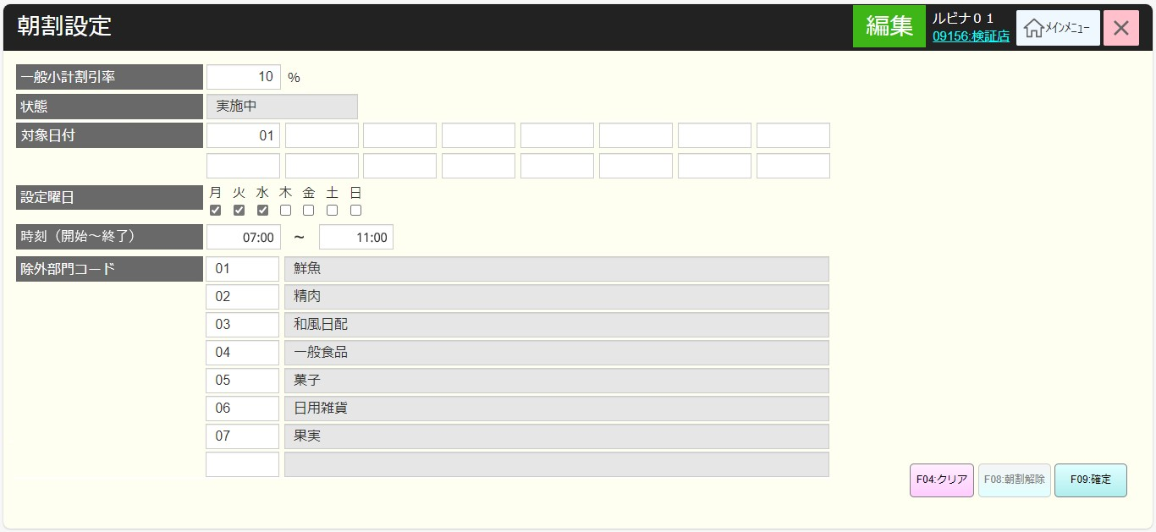
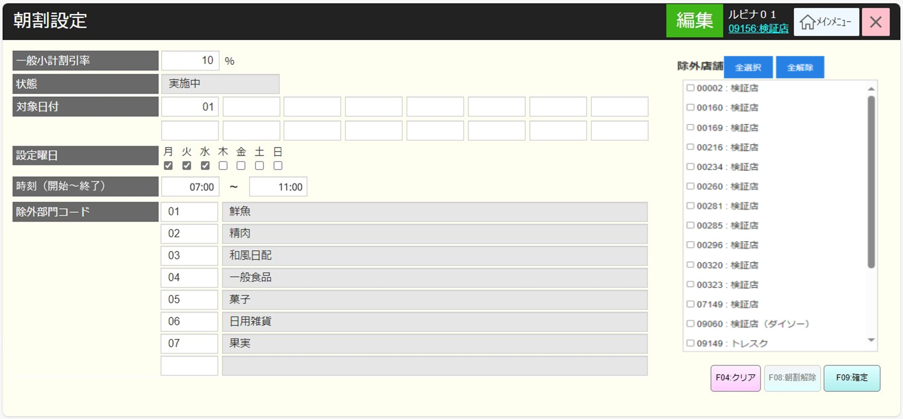
 |  |  |  |  |  |  |  |  |  |  |  | 37
KN3801
朝割情報取得機能
AP3801: Get morning discount
 |  |  |  |  |  |  |  |  |  |  |  | 38
 |  |  |  |  |  |  |  |  |  |  |  | 39
 |  |  |  |  |  |  |  |  |  |  |  | 40
 |  |  |  |  |  |  |  |  |  |  |  | 41
 |  |  |  |  |  |  |  |  |  |  |  | 42
 |  |  |  |  |  |  |  |  |  |  |  | 43
38
 |  |  |  |  |  |  |  |  |  |  |  | 44
 |  |  |  |  |  |  |  |  |  |  |  | 45
SC3801
朝割設定
商品部門コード
 |  |  |  |  |  |  |  |  |  |  |  | 46
38.1
 |  |  |  |  |  |  |  |  |  |  |  | 47
 |  |  |  |  |  |  |  |  |  |  |  | 48
 |  |  |  |  |  |  |  |  |  |  |  | 49
F08 朝割解除
 |  |  |  |  |  |  |  |  |  |  |  | 50
38.2
 |  |  |  |  |  |  |  |  |  |  |  | 1
 |  |  |  |  |  |  |  |  |  |  |  | 2
 |  |  |  |  |  |  |  |  |  |  |  | 3
F04 クリア
 |  |  |  |  |  |  |  |  |  |  |  | 4
38
 |  |  |  |  |  |  |  |  |  |  |  | 5
 |  |  |  |  |  |  |  |  |  |  |  | 6
 |  |  |  |  |  |  |  |  |  |  |  | 7
確定
 |  |  |  |  |  |  |  |  |  |  |  | 8
 |  |  |  |  |  |  |  |  |  |  |  | 9
 |  |  |  |  |  |  |  |  |  |  |  | 10
 |  |  |  |  |  |  |  |  |  |  |  | 11
FC3802
朝割キャンペーン更新機能
AP3802: Update the morning discount
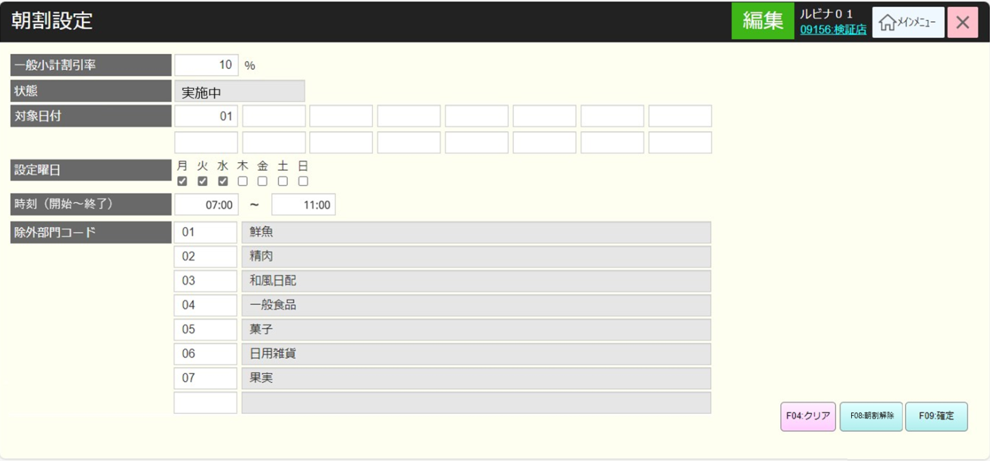
 |  |  |  |  |  |  |  |  |  |  |  | 12
 |  |  |  |  |  |  |  |  |  |  |  | 13
 |  |  |  |  |  |  |  |  |  |  |  | 14
 |  |  |  |  |  |  |  |  |  |  |  | 15
 |  |  |  |  |  |  |  |  |  |  |  | 16
 |  |  |  |  |  |  |  |  |  |  |  | 17
38
 |  |  |  |  |  |  |  |  |  |  |  | 18
 |  |  |  |  |  |  |  |  |  |  |  | 19
 |  |  |  |  |  |  |  |  |  |  |  | 20
 |  |  |  |  |  |  |  |  |  |  |  | 21
 |  |  |  |  |  |  |  |  |  |  |  | 22
 |  |  |  |  |  |  |  |  |  |  |  | 23
 |  |  |  |  |  |  |  |  |  |  |  | 24
 |  |  |  |  |  |  |  |  |  |  |  | 25
 |  |  |  |  |  |  |  |  |  |  |  | 26
 |  |  |  |  |  |  |  |  |  |  |  | 27
▪朝割情報更新機能を実行する。
・不在の部門コードを入力する場合、[有効な部門コードを入力してください。]というエラーメッセージを出す。重複日を入力する場合、[毎月かかる日) に重複があります。]というエラーメッセージを出す。
・かかる日が0の場合、又は、かかる日が31を超えた場合、[1~31の範囲で入力してください。]のエラーメッセージを出す。
・開始時刻が終了時刻より大きの場合、エラーメッセージを出す。
・MD0101_店舗一覧モダールでstoreId = 09999の店舗を選択した場合、以下のように実行する。
▸除外店舗一覧に属しない店舗の割引日を更新する。除外店舗はチェックを入れた店舗となる。
▸割引除外店舗の状態を更新する。
・storeIdが09999以外の店舗を選択した場合、その店舗のデータのみを更新する。その店舗の除外店舗値を再度更新する。
 |  |  |  |  |  |  |  |  |  |  |  | 28
 |  |  |  |  |  |  |  |  |  |  |  | 29
 |  |  |  |  |  |  |  |  |  |  |  | 30
 |  |  |  |  |  |  |  |  |  |  |  | 31
 |  |  |  |  |  |  |  |  |  |  |  | 32
 |  |  |  |  |  |  |  |  |  |  |  | 33
 |  |  |  |  |  |  |  |  |  |  |  | 34
 |  |  |  |  |  |  |  |  |  |  |  | 35
 |  |  |  |  |  |  |  |  |  |  |  | 36
 |  |  |  |  |  |  |  |  |  |  |  | 37
 |  |  |  |  |  |  |  |  |  |  |  | 38
 |  |  |  |  |  |  |  |  |  |  |  | 39
 |  |  |  |  |  |  |  |  |  |  |  | 40
 |  |  |  |  |  |  |  |  |  |  |  | 41
 |  |  |  |  |  |  |  |  |  |  |  | 42
 |  |  |  |  |  |  |  |  |  |  |  | 43
 |  |  |  |  |  |  |  |  |  |  |  | 44
 |  |  |  |  |  |  |  |  |  |  |  | 45
 | FC3802_商品部門提案機能 |  |  |  |  |  |  |  |  |  |  | 46
 |  |  |  |  |  |  |  |  |  |  |  | 47
38.1
 |  |  |  |  |  |  |  |  |  |  |  | 48
 |  |  |  |  |  |  |  |  |  |  |  | 49
▪除外部門コード： 数字入力可能。最大2文字。
・1文字を入力した場合、フォーカスアウト時に2文字になるために前ゼロを自動補填する。
・入力しない場合、フォーカスアウト時に前ゼロを自動補填しない。
▪除外部門コードを入力した後、KN3803_部門提案機能を実行する。
・KN1507_部門一覧取得機能からデータを入力する。
・商品部門が存在している場合、部門名称表示項目に部門名称を埋め込む。
・部門が見つからない場合、部門名称表示項目に「データが見つかりませんでした。」を表示する。
 |  |  |  |  |  |  |  |  |  |  |  | 50
商品部門コード
 |  |  |  |  |  |  |  |  |  |  |  | 1
 |  |  |  |  |  |  |  |  |  |  |  | 2
 |  |  |  |  |  |  |  |  |  |  |  | 3
 |  |  |  |  |  |  |  |  |  |  |  | 4
KN3803
商品部門提案機能
 |  |  |  |  |  |  |  |  |  |  |  | 5
 |  |  |  |  |  |  |  |  |  |  |  | 6
 |  |  |  |  |  |  |  |  |  |  |  | 7
 |  |  |  |  |  |  |  |  |  |  |  | 8
 |  |  |  |  |  |  |  |  |  |  |  | 9
 |  |  |  |  |  |  |  |  |  |  |  | 10
38
 |  |  |  |  |  |  |  |  |  |  |  | 11
 |  |  |  |  |  |  |  |  |  |  |  | 12
 | FC3803_朝割プログラム解除機能 |  |  |  |  |  |  |  |  |  |  | 13
▪AP3804_ Cancel the morning discount programのAPIを呼び出して朝割プログラムを解除する。
・APIが正常に返した場合、画面には以下のように設定する。
[F08 朝割解除]：無効、[状態]：終了中
・APIがエラー結果を返した場合、エラーメッセージを表示する。
・POS側が解除情報を受け取った後、すぐに朝割解除が不要で、POSで朝割解除ボタンをタッチした時、解除する必要がある。
 |  |  |  |  |  |  |  |  |  |  |  | 14
1.2
 |  |  |  |  |  |  |  |  |  |  |  | 15
 |  |  |  |  |  |  |  |  |  |  |  | 16
 |  |  |  |  |  |  |  |  |  |  |  | 17
FC3803
朝割プログラム解除機能
AP3804: Cancel the morning discount program
 |  |  |  |  |  |  |  |  |  |  |  | 18
 |  |  |  |  |  |  |  |  |  |  |  | 19
 |  |  |  |  |  |  |  |  |  |  |  | 20
 |  |  |  |  |  |  |  |  |  |  |  | 21
 |  |  |  |  |  |  |  |  |  |  |  | 22
 |  |  |  |  |  |  |  |  |  |  |  | 23
成功
失敗
 |  |  |  |  |  |  |  |  |  |  |  | 24
 |  |  |  |  |  |  |  |  |  |  |  | 25
 |  |  |  |  |  |  |  |  |  |  |  | 26
SC3801
朝割設定
MD_ERROR
バリエーションチェックNG
 |  |  |  |  |  |  |  |  |  |  |  | 27
 |  |  |  |  |  |  |  |  |  |  |  | 28
 |  |  |  |  |  |  |  |  |  |  |  | 29
 |  |  |  |  |  |  |  |  |  |  |  | 30
はい
 |  |  |  |  |  |  |  |  |  |  |  | 31
 |  |  |  |  |  |  |  |  |  |  |  | 32
38
 |  |  |  |  |  |  |  |  |  |  |  | 33
 |  |  |  |  |  |  |  |  |  |  |  | 34

